Projektplan
Projekt-Name | Teil-Projekt 1 | Teil-Projekt 2 | Teil-Projekt 3 | Teil-Projekt 4 | Teil-Projekt 5 | Teil-Projekt 6 | Teil-Projekt 7 | Projekt | Start | Ende | Dauer | Kumuliert | Datum
90 |  |  |  |  |  |  |  | Projekt-Name | 2020-10-12 | 2021-01-10 | 90 | 0 | 2020-10-12
 | 13 |  |  |  |  |  |  | Teil-Projekt 1 | 2020-10-12 | 2020-10-24 | 13 | 13 | 2020-10-24
 | 13 | 10 |  |  |  |  |  | Teil-Projekt 2 | 2020-10-25 | 2020-11-03 | 10 | 23 | 2020-11-03
 | 13 | 10 | 16 |  |  |  |  | Teil-Projekt 3 | 2020-11-04 | 2020-11-19 | 16 | 39 | 2020-11-19
 | 13 | 10 | 16 | 13 |  |  |  | Teil-Projekt 4 | 2020-11-20 | 2020-12-02 | 13 | 52 | 2020-12-02
 | 13 | 10 | 16 | 13 | 13 |  |  | Teil-Projekt 5 | 2020-12-03 | 2020-12-15 | 13 | 65 | 2020-12-15
 | 13 | 10 | 16 | 13 | 13 | 13 |  | Teil-Projekt 6 | 2020-12-16 | 2020-12-28 | 13 | 78 | 2020-12-28
 | 13 | 10 | 16 | 13 | 13 | 13 | 12 | Teil-Projekt 7 | 2020-12-29 | 2021-01-10 | 12 | 90 | 2021-01-10
 | Projekt-Name |  | Teil-Projekt 1 |  | Teil-Projekt 2 |  | Teil-Projekt 3 |  | Teil-Projekt 4 |  | Teil-Projekt 5 |  | Teil-Projekt 6 |  | Teil-Projekt 7 |  | Startdatum |  | Datum Teil 1 |  | Datum Teil 2 |  | Datum Teil 3
Projekt-Name | 90 | Projekt-Name |  | Projekt-Name |  | Projekt-Name |  | Projekt-Name |  | Projekt-Name |  | Projekt-Name |  | Projekt-Name |  | 0 | 10 | 13 | 10 | 23 | 10 | 39 | 10
Teil-Projekt 1 |  | Teil-Projekt 1 | 13 | Teil-Projekt 1 |  | Teil-Projekt 1 |  | Teil-Projekt 1 |  | Teil-Projekt 1 |  | Teil-Projekt 1 |  | Teil-Projekt 1
Teil-Projekt 2 |  | Teil-Projekt 2 | 13 | Teil-Projekt 2 | 10 | Teil-Projekt 2 |  | Teil-Projekt 2 |  | Teil-Projekt 2 |  | Teil-Projekt 2 |  | Teil-Projekt 2
Teil-Projekt 3 |  | Teil-Projekt 3 | 13 | Teil-Projekt 3 | 10 | Teil-Projekt 3 | 16 | Teil-Projekt 3 |  | Teil-Projekt 3 |  | Teil-Projekt 3 |  | Teil-Projekt 3
Teil-Projekt 4 |  | Teil-Projekt 4 | 13 | Teil-Projekt 4 | 10 | Teil-Projekt 4 | 16 | Teil-Projekt 4 | 13 | Teil-Projekt 4 |  | Teil-Projekt 4 |  | Teil-Projekt 4
Teil-Projekt 5 |  | Teil-Projekt 5 | 13 | Teil-Projekt 5 | 10 | Teil-Projekt 5 | 16 | Teil-Projekt 5 | 13 | Teil-Projekt 5 | 13 | Teil-Projekt 5 |  | Teil-Projekt 5
Teil-Projekt 6 |  | Teil-Projekt 6 | 13 | Teil-Projekt 6 | 10 | Teil-Projekt 6 | 16 | Teil-Projekt 6 | 13 | Teil-Projekt 6 | 13 | Teil-Projekt 6 | 13 | Teil-Projekt 6
Teil-Projekt 7 |  | Teil-Projekt 7 | 13 | Teil-Projekt 7 | 10 | Teil-Projekt 7 | 16 | Teil-Projekt 7 | 13 | Teil-Projekt 7 | 13 | Teil-Projekt 7 | 13 | Teil-Projekt 7 | 12
 |  |  |  |  |  |  |  | Geben Sie in den gelb markierten Feldern das Start- und End-Datum ein.

eBook
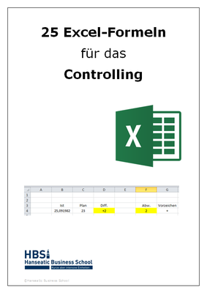
Melden Sie sich zum Newsletter an und Sie erhalten das eBook "25 Excel-Formeln für das Controlling"

Gutschein für Sie!
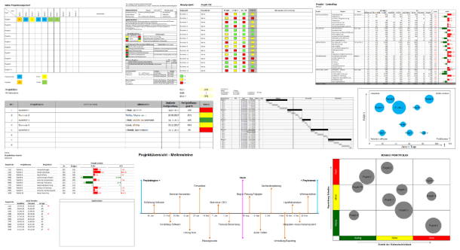
25% Gutschein auf die Projekt-Toolbox

Code: Projekt
Geben Sie den Code unten links im Bestell-Formular ein

